請求書作成フロー
 |  |  |  | 請求書作成フロー
請求書フォーマットは、羽陽建設株式会社 ホームページ 取引業者の皆様へからダウンロードしてください。
様へからダ
https://www.uyoukensetsu.co.jp/for-partner 山形アスコン共同企業体指定請求書
① 請求者情報シートを選択し、入力します。
請求年月日・請求者情報を入力（登録番号・住所・商号・代表者名・TEL・ 取引銀行・本店・支店名）
銀行口座は当座または普通と入力します。
入力した項目は請求書へ反映されます。
② 請求書入力・控えシートを選択し請求書を作成入力します。
※ 単価・数量に小数点以下がある場合、小計、合計金額にご注意ください。エクセル数式使用の場合、
表示と計算結果の整合性がとれない場合があります。計算式を使わず手入力等で整合性をとってください。
請求書入力・控えシートに入力すると、印刷提出①・印刷提出②・印刷提出③それぞれに
反映されます。
これまでの請求書内容をPC（エクセル）で作成するイメージです。
A-4サイズ用紙での提出となります。

請求書内訳は
別紙明細１式計上ですか？
請求書内訳は
複数頁になりますか？

 |  |  |  |  |  | No |  |  | No

 |  |  |  | Yes |  |  |  | Yes
請求書内訳を作成入力します（品名・数量・金額等）
消費税対象額計・消費税率・税額
を記入し合計欄に合計額を入力します
別紙明細の通り請求書内訳に
消費税対象額計・消費税率・税額
を記入し合計欄に合計額を入力します
別紙明細は１式計上金額分の明細を添付します

請求書内訳を作成入力します（品名・数量・金額等）
各頁の小計を合計欄に入力します
請求書下段の”枚中”・”枚”を忘れず入力します
次頁以降も同様に請求書内訳を作成し、
最終頁は消費税対象額計・消費税率・税額を入力します
その際に、金額の合計に注意する（金額の重複・抜け等）
最終頁合計に合計額を入力します

請求書が完成しましたら、印刷提出①・印刷提出②・印刷提出③のシートをそれぞれ必要頁を印刷し、それぞれに押印をし提出します。提出する請求書すべてに押印が必要です。請求書は3枚（印刷提出①・印刷提出②・印刷提出③）で一組となります。
印刷提出①・印刷提出②・印刷提出③はそれぞれフッターの記載が違います。お手数ですが個々のシートより必要頁（頁指定を行い）を印字ください。A-4サイズの用紙でお願します。

 |  | 羽陽建設株式会社 ホームページ

 |  | https://www.uyoukensetsu.co.jp/for-partner

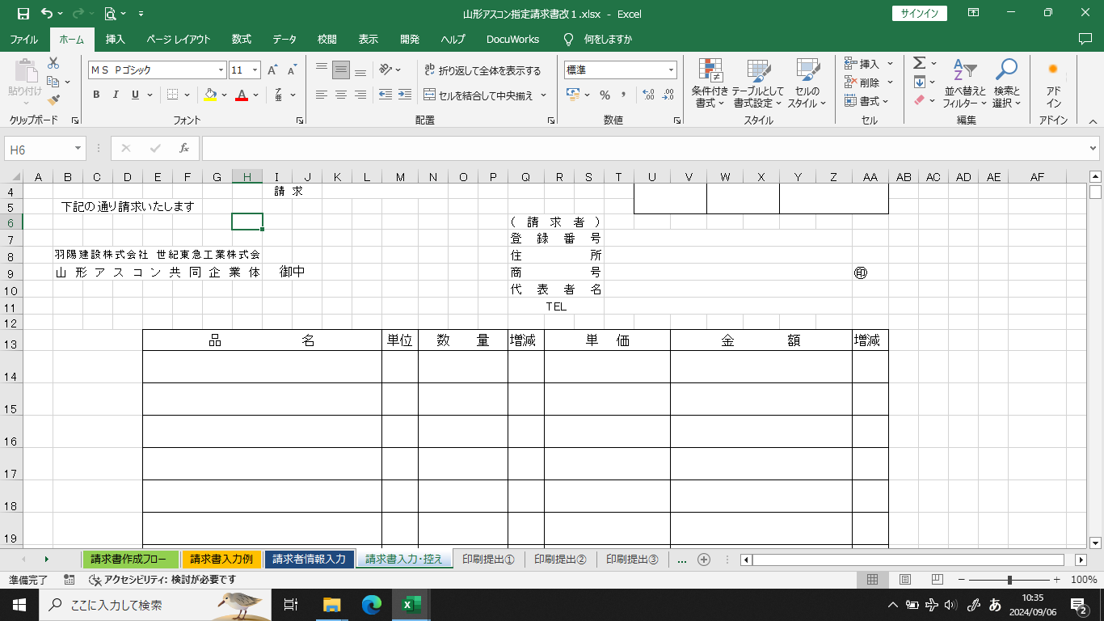

始めに請求者情報を入力します。
その情報は請求書へ反映されます。
請求書内訳作成は請求書入力・控えのシートを選択し、入力します。
印刷提出①・②・③はシートが保護されており、入力等はできません。

請求者情報は、請求者情報入力のシートへ入力します。

 |  |  | 色が付いているセルに入力してください。
 |  |  | 入力した情報は、請求書へ反映されます。

請求年月日 |  |  | ****/++/-- |  |  |  | 西暦で請求対象年月日を入力します
（請求者）
登録番号 |  |  | T123456789012
住所 |  |  | 〇×県〇〇市＊＊
商号 |  |  | 〇×商事株式会社
代表者名 |  |  | 代表取締役 〇× ×〇
TEL |  |  | 123-456-7890

取引銀行情報
取引銀行 |  | 〇〇 |  |  | 銀行 | ×× 支店

 |  | 普通 |  |  | NO, | 0123456

口座名義 |  | 〇×商事株式会社

 | 当座 または 普通 と入力します

請求書入力例
例：別紙明細１式計上の場合
請求者情報入力シートへ入力すと反映されます
請求者情報入力シートへ入力すると反映されます
押印は提出する請求書すべてに必要です。
請 求 書 |  |  |  |  |  |  |  |  |  |  |  |  |  | 所 長 |  | 工 場 長 | 担 当 者

記入する箇所を説明の為、色を付けています。
 |  |  |  |  | 請 求 | 2024-08-31
下記の通り請求いたします
 |  |  |  |  |  |  |  |  |  | （請求者）
 |  |  |  |  |  |  |  |  |  | 登録番号 |  |  | T123456789012
羽陽建設株式会社 世紀東急工業株式会 |  |  |  |  |  |  |  |  |  | 住所 |  |  | 山形県×〇市〇町1-1-1
山形アスコン共同企業体 |  |  |  |  | 御中 |  |  |  |  | 商号 |  |  | 株式会社×〇商事 |  |  |  |  | ㊞
 |  |  |  |  |  |  |  |  |  | 代表者名 |  |  | 代表取締役 ×〇 □
 |  |  |  |  |  |  |  |  |  | TEL |  |  | 123-456-7890

別紙明細は1式計上金額分の明細を
添付すること
 |  | 品 名 |  |  |  |  | 単位 | 数 量 |  | 増減 | 単 価 |  |  |  | 金 額 |  |  | 増減
 |  | 別紙内訳書の通り（課税対象額） |  |  |  |  | 式 | 1.00 |  |  |  |  |  |  | 2,000,000
 |  |  |  |  |  |  |  |  |  |  |  |  |  |  | 0
 |  | 消費税 |  |  |  |  | ％ | 10.00 |  |  |  |  |  |  | 200,000
数式等は適宜作成使用してください。
課税対象額小計、消費税税率、消費税額を入力します。
税込み合計金額を入力します。
ただし、請求書が複数枚にまたがる場合は、それぞれの頁小計を、最後の頁に税込み合計金額を入力します。
合計の計算（重複・抜け）にご注意ください。また下段の枚中・枚も忘れず入力します。
 |  |  |  |  |  |  |  |  |  |  |  |  |  |  | 0
 |  |  |  |  |  |  |  |  |  |  |  |  |  |  | 0
 |  |  |  |  |  |  |  |  |  |  |  |  |  |  | 0
1頁で書ききれない場合記入します
この例の場合は入力しなくてもよいです
 |  |  |  |  |  |  |  |  |  |  |  |  |  |  | 0
請求者情報入力シートへ入力すると反映されます
 |  |  |  |  |  |  |  |  |  |  |  |  |  |  | 0
 |  |  |  |  |  |  |  |  |  |  |  | 合 計 |  |  | ¥2,200,000
取引銀行 | △ |  | 銀行 | ×× |  | 支店 |  | 枚中 | 枚
 |  |  |  |  |  |  |  |  |  |  |  | 注）請求書に課税対象額小計、消費税は税率の記載をお願いします。
 | 普通 |  | NO, | 1234567
必要時入力します
口座名義 | 株式会社×〇商事

備考欄

例：請求内訳が複数頁の場合
請求者情報入力シートへ入力すると反映されます
押印は提出する請求書すべてに必要です。
請 求 書 |  |  |  |  |  |  |  |  |  |  |  |  |  | 所 長 |  | 工 場 長 | 担 当 者

 |  |  |  |  | 請 求 | 2024-08-31
下記の通り請求いたします
 |  |  |  |  |  |  |  |  |  | （請求者）
 |  |  |  |  |  |  |  |  |  | 登録番号 |  |  | T123456789012
羽陽建設株式会社 世紀東急工業株式会 |  |  |  |  |  |  |  |  |  | 住所 |  |  | 山形県×〇市〇町1-1-1
山形アスコン共同企業体 |  |  |  |  | 御中 |  |  |  |  | 商号 |  |  | 株式会社×〇商事 |  |  |  |  | ㊞
 |  |  |  |  |  |  |  |  |  | 代表者名 |  |  | 代表取締役 ×〇 □
 |  |  |  |  |  |  |  |  |  | TEL |  |  | 123-456-7890

 |  | 品 名 |  |  |  |  | 単位 | 数 量 |  | 増減 | 単 価 |  |  |  | 金 額 |  |  | 増減
 |  | 合材運搬常用 |  |  |  |  | ｈ | 8.00 |  |  | 4,000.00 |  |  |  | 32,000
 |  | 合材運搬常用 |  |  |  |  | ｈ | 8.00 |  |  | 4,000.00 |  |  |  | 32,000
 |  | 合材運搬常用 |  |  |  |  | ｈ | 8.00 |  |  | 4,000.00 |  |  |  | 32,000
 |  | 合材運搬常用 |  |  |  |  | ｈ | 8.00 |  |  | 4,000.00 |  |  |  | 32,000
 |  | 合材運搬常用 |  |  |  |  | ｈ | 8.00 |  |  | 4,000.00 |  |  |  | 32,000
 |  | 合材運搬常用 |  |  |  |  | ｈ | 8.00 |  |  | 4,000.00 |  |  |  | 32,000
頁小計を入力します
 |  | 合材運搬常用 |  |  |  |  | ｈ | 8.00 |  |  | 4,000.00 |  |  |  | 32,000
 |  | 合材運搬常用 |  |  |  |  | ｈ | 8.00 |  |  | 4,000.00 |  |  |  | 32,000
 |  |  |  |  |  |  |  |  |  |  |  | 合 計 |  |  | ¥256,000
取引銀行 | △ |  | 銀行 | ×× |  | 支店 |  | 枚中 | 枚
 |  |  |  |  |  |  |  |  |  |  |  | 注）請求書に課税対象額小計、消費税は税率の記載をお願いします。
 | 普通 |  | NO, | 1234567 |  |  |  | 2 | 1
1頁で書ききれない場合入力します
口座名義 | 株式会社×〇商事

備考欄

例：請求内訳が複数頁の最後の頁
請 求 書 |  |  |  |  |  |  |  |  |  |  |  |  |  | 所 長 |  | 工 場 長 | 担 当 者

 |  |  |  |  | 請 求 | 2024-08-31
下記の通り請求いたします
 |  |  |  |  |  |  |  |  |  | （請求者）
 |  |  |  |  |  |  |  |  |  | 登録番号 |  |  | T123456789012
羽陽建設株式会社 世紀東急工業株式会 |  |  |  |  |  |  |  |  |  | 住所 |  |  | 山形県×〇市〇町1-1-1
山形アスコン共同企業体 |  |  |  |  | 御中 |  |  |  |  | 商号 |  |  | 株式会社×〇商事 |  |  |  |  | ㊞
 |  |  |  |  |  |  |  |  |  | 代表者名 |  |  | 代表取締役 ×〇 □
 |  |  |  |  |  |  |  |  |  | TEL |  |  | 123-456-7890

 |  | 品 名 |  |  |  |  | 単位 | 数 量 |  | 増減 | 単 価 |  |  |  | 金 額 |  |  | 増減
 |  | 合材運搬常用 |  |  |  |  | ｈ | 8.00 |  |  | 4,000.00 |  |  |  | 32,000
 |  | 合材運搬常用 |  |  |  |  | ｈ | 8.00 |  |  | 4,000.00 |  |  |  | 32,000
 |  | 合材運搬常用 |  |  |  |  | ｈ | 8.00 |  |  | 4,000.00 |  |  |  | 32,000
 |  | 合材運搬常用 |  |  |  |  | ｈ | 8.00 |  |  | 4,000.00 |  |  |  | 32,000
税率を表記します
全頁の税抜き計を入力します（この場合1頁と２頁計）
 |  |  |  |  |  |  |  |  |  |  |  |  |  |  | 0
 |  | 〇％課税対象額計 |  |  |  |  |  |  |  |  |  |  |  |  | 384,000
税率を表記します
税額を入力します
 |  |  |  |  |  |  |  |  |  |  |  |  |  |  | 0
税込計（全頁分）を入力します
 |  | 消費税〇％ |  |  |  |  |  |  |  |  |  |  |  |  | 38,400
 |  |  |  |  |  |  |  |  |  |  |  | 合 計 |  |  | ¥422,400
取引銀行 | △ |  | 銀行 | ×× |  | 支店 |  | 枚中 | 枚
 |  |  |  |  |  |  |  |  |  |  |  | 注）請求書に課税対象額小計、消費税は税率の記載をお願いします。
 | 普通 |  | NO, | 1234567 |  |  |  | 2 | 2
1頁で書ききれない場合入力します
口座名義 | 株式会社×〇商事

備考欄

請 求 書 |  |  |  |  |  |  |  |  |  |  |  |  |  | 所 長 |  | 工 場 長 | 担 当 者

 |  |  |  |  | 請 求 | 2024-08-31
下記の通り請求いたします
 |  |  |  |  |  |  |  |  |  | （請求者）
 |  |  |  |  |  |  |  |  |  | 登録番号 |  |  | T123456789012
羽陽建設株式会社 世紀東急工業株式会 |  |  |  |  |  |  |  |  |  | 住所 |  |  | 山形県×〇市〇町1-1-1
山形アスコン共同企業体 |  |  |  |  | 御中 |  |  |  |  | 商号 |  |  | 株式会社×〇商事 |  |  |  |  | ㊞
 |  |  |  |  |  |  |  |  |  | 代表者名 |  |  | 代表取締役 ×〇 □
 |  |  |  |  |  |  |  |  |  | TEL |  |  | 123-456-7890

 |  | 品 名 |  |  |  |  | 単位 | 数 量 |  | 増減 | 単 価 |  |  |  | 金 額 |  |  | 増減
 |  | レギュラーガソリン |  |  |  |  | ℓ | 44.90 |  |  | 164.00 |  |  |  | 7,364
 |  | レギュラーガソリン |  |  |  |  | ℓ | 41.80 |  |  | 162.00 |  |  |  | 6,772
 |  |  |  |  |  |  |  |  |  |  |  |  |  |  | 0
数量・単価に少数がある場合は注意が必要です
7,364+6,772＝14.136ですが、
エクセルの計算では、
7363.6+6771.6＝14,135.2で
表示が14,135で計算があわなくなります。手入力等で整合性をとってください。
 |  | 10％課税対象額計 |  |  |  |  |  |  |  |  |  |  |  |  | 14,135
 |  |  |  |  |  |  |  |  |  |  |  |  |  |  | 0
 |  | 消費税10％ |  |  |  |  |  |  |  |  |  |  |  |  | 1,413
 |  |  |  |  |  |  |  |  |  |  |  |  |  |  | 0
 |  |  |  |  |  |  |  |  |  |  |  |  |  |  | 0
 |  |  |  |  |  |  |  |  |  |  |  | 合 計
取引銀行 | △ |  | 銀行 | ×× |  | 支店 |  | 枚中 | 枚
 |  |  |  |  |  |  |  |  |  |  |  | 注）請求書に課税対象額小計、消費税は税率の記載をお願いします。
 | 普通 |  | NO, | 1234567

口座名義 | 株式会社×〇商事

備考欄

